BKS Bestellblatt 6-2021
Bestellblatt Nachrüstbeschlag BKS PROTECT
Kdnr: |  |  |  |  |  |  |  | Ansprechpartner BKS PROTECT: |  |  |  |  |  |  | Franziska Schramm
Firma:
Straße: |  |  |  |  |  |  |  | Telefon: |  |  |  |  |  |  | +497156301705
Plz./ Ort: |  |  |  |  |  |  |  | E-Mail |  |  |  |  |  |  | BKS.PROTECT@g-u.de
Ansprechp. |  |  |  | Tel.: |  |  |  | Fax: |  |  |  |  |  |  | +49715630177705
Bestellnr.: |  |  | Versandtermin:
 |  |  |  |  |  |  |  | Übersicht GU-Nachrüstbeschlag
Kommission: |  |  |  |  |  |  |  | Typ 0 | Reparatur (Keine Sicherheit) |  |  |  |  |  | Komplettaustausch
 |  |  |  |  |  |  |  | Typ 1 | Fenster (RC 1- Beschlag, 4 PZ) |  |  |  |  |  | Komplettaustausch
Zum Beginn der Fensterumrüstung sind die Voraussetzungen folgend der "GU Analyseliste Beschlagtausch" zu prüfen. Insbesondere die erweiterten Vorgaben wenn es sich um einen Tausch nach DIN 18104-2 handelt. Die Bestellblatt Anleitung gibt Informationen zum Beschlag-Typ |  |  |  |  | Eingebauter Beschlag |  |  | Typ 2 | Fenster DIN 18104-2 |  |  |  |  |  | Komplettaustausch
 |  |  |  |  | auswählen |  |  | Typ 3 | Fenster (RC 1- Beschlag, 4 PZ) |  |  |  |  |  | Teilaust.; Schere/EBB verbleibt
 |  |  |  |  |  |  |  | Typ 4 | Fenster DIN 18104-2 |  |  |  |  |  | Teilaust.; Schere/EBB verbleibt
 |  |  |  |  |  |  |  | Typ 5 | Fenster (RC 1- Beschlag, 4 PZ) |  |  |  |  |  | Teilaust.; Schere/FEB verbleibt
 |  |  |  |  |  |  |  | Typ 6 | Teilaustausch DIN 18104-2 |  |  |  |  |  | Teilaust.; Schere/FEB verbleibt
 |  |  |  |  |  |  |  | Typ 7 | Drehtüren mit Drehbändern |  |  |  |  |  | Komplettaust. (Bandseite verbl.)
 |  |  |  |  |  |  |  | Typ 8 | Rundumverschluß DIN 18104-2 |  |  |  |  |  | Tausch Zentralverschl. (PSK oZ)
 |  |  |  |  |  |  |  | Typ 9 | PSK mZ DIN 18104-2 |  |  |  |  |  | Tausch Zentralverschluss


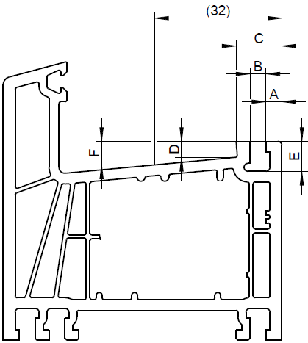
Kunststoff Fenster |  |  |  |  |  |  |  | Holzfenster |  |  |  |  |  |  | auswählen
Maßangabe auf 0,1 mm genau angeben |  |  |  |  |  | Maß "A" | mm | Schließplattenfalz prüfen und auswählen
 |  |  |  |  |  | Maß "B" | mm
 |  |  |  |  |  | Maß "C" | mm |  |  |  |  |  | ausw. |  |  |  | ausw.
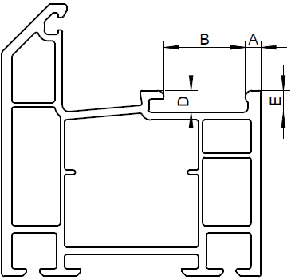
 |  |  |  |  |  | Maß "D" | mm | Zubehör: Holzstopfen ø 34 mm für Bandseitenwechsel
 |  |  |  |  |  | Maß "E" | mm
 |  |  |  |  |  | Maß "F" | mm | Variante
 |  |  |  |  |  |  |  | auswählen |  |  |  |  |  |  | auswählen
 |  |  |  |  |  |  |  | Verpackungseinheit (VE) = 10 Stück

Schließplattentyp 1 |  | Schließplattentyp 2 |  |  |  | Falztiefe auf Anfrage | ≥ 32 < 32 | Falzluft Eurofalz Eurofalz Eurofalz Eurofalz Euronut Euronut 4 mm 18 x8 20 x 8 24 x 8 30 x 8 6 u. 7/8 x 4 11/8 x 4

Überschlagbreite |  | Nutlage |  |  | Dornmaß |  |  | Fensterart (DIN) |  |  |  |  |  |  | Zubehör Fenstergriff | Zubehör Türschnäpper | Zubehör Auflaufrolle | Zubehör Holzstopfen VE 10 | Abdeckkappen Farbe | Typ
auswählen |  | auswählen |  |  | auswählen |  |  | Dornmaß falls abw. | DK D PSK Kipp | R L O | Stulp ZH (offen) | Schräg (1-flg/D15/FL12) | Rundb.(1-flg, D15, FL 12) | PZ Getriebekasten

Beschlagdaten Erfassung
Pos. | Fenster Bezeichnung |  |  |  | FFB (mm) | FFH (mm) | Griffsitz (mm)

1 |  |  |  |  |  |  |  | - | ausw. | au | - | - | - | 0 | auswählen | 0 | 0 | 0 | ausw. | Typ
2 |  |  |  |  |  |  |  | - | ausw. | au | - | - | - | 0 | auswählen | 0 | 0 | 0 | ausw. | Typ
3 |  |  |  |  |  |  |  | - | ausw. | au | - | - | - | 0 | auswählen | 0 | 0 | 0 | ausw. | Typ
4 |  |  |  |  |  |  |  | - | ausw. | au | - | - | - | 0 | auswählen | 0 | 0 | 0 | ausw. | Typ
5 |  |  |  |  |  |  |  | - | ausw. | au | - | - | - | 0 | auswählen | 0 | 0 | 0 | ausw. | Typ
6 |  |  |  |  |  |  |  | - | ausw. | au | - | - | - | 0 | auswählen | 0 | 0 | 0 | ausw. | Typ
7 |  |  |  |  |  |  |  | - | ausw. | au | - | - | - | 0 | auswählen | 0 | 0 | 0 | ausw. | Typ
8 |  |  |  |  |  |  |  | - | ausw. | au | - | - | - | 0 | auswählen | 0 | 0 | 0 | ausw. | Typ
9 |  |  |  |  |  |  |  | - | ausw. | au | - | - | - | 0 | auswählen | 0 | 0 | 0 | ausw. | Typ
10 |  |  |  |  |  |  |  | - | ausw. | au | - | - | - | 0 | auswählen | 0 | 0 | 0 | ausw. | Typ
11 |  |  |  |  |  |  |  | - | ausw. | au | - | - | - | 0 | auswählen | 0 | 0 | 0 | ausw. | Typ
12 |  |  |  |  |  |  |  | - | ausw. | au | - | - | - | 0 | auswählen | 0 | 0 | 0 | ausw. | Typ
13 |  |  |  |  |  |  |  | - | ausw. | au | - | - | - | 0 | auswählen | 0 | 0 | 0 | ausw. | Typ
14 |  |  |  |  |  |  |  | - | ausw. | au | - | - | - | 0 | auswählen | 0 | 0 | 0 | ausw. | Typ
15 |  |  |  |  |  |  |  | - | ausw. | au | - | - | - | 0 | auswählen | 0 | 0 | 0 | ausw. | Typ
16 |  |  |  |  |  |  |  | - | ausw. | au | - | - | - | 0 | auswählen | 0 | 0 | 0 | ausw. | Typ
17 |  |  |  |  |  |  |  | - | ausw. | au | - | - | - | 0 | auswählen | 0 | 0 | 0 | ausw. | Typ

Grifftyp-F/Z-200 |  | MODENA-F/Z-100 |  |  | MODENA-F/Z |  | MODENA -F |  |  | PSK mZ |  |  |  | Rosette PZ
nach DIN 18104-2 |  | nach DIN 18104-2 |  |  | Grundsicherheit |  | keine Sicherheit |  |  | nach DIN |  |  |  |  |  | innen außen
 |  |  |  |  |  |  |  |  |  | 18104-2 |  |  |  |  | Rosette innen
 |  |  |  |  |  |  |  |  |  |  |  |  |  |  | auswählen
 |  |  |  |  |  |  |  |  |  |  |  |  |  |  | auswählen
 |  |  |  |  |  |  |  |  |  |  |  |  |  |  | Rosette außen
 |  |  |  |  |  |  |  |  |  |  |  |  |  |  | auswählen
 |  |  |  |  |  |  |  |  |  |  |  |  |  |  | auswählen
Befestigungsschrauben für Drehgriffe -F/Z, -F und Rosetten PZ sind separat zu bestellen |  |  |  |  |  |  |  |  | PSK |  | PSK PZ

